Solicitud gráfica
 | Área: | Matemáticas |  |  | Fecha:
 | Grado: | 6
 | Título del tema: | Halla las coordenadas de los puntos mediante una reflexión |  |  | ¿Cuaderno de estudio o recurso? | Recurso
 | Editor: | ANDRES GOMEZ |  |  | Motor del recurso | M5A

 | Código guión o recurso: | MA_06_12_REC240 | ← Para determinar este código, visite la hoja de Ayuda
 |  |  |  |  | ESPECIFICACIÓN DE ARCHIVOS A ENTREGAR
Núm. | Archivo Shutterstock o ruta en web | Imagen para: | Tipo | Ubicación de la imagen en el recurso M5A | Nombre imagen SMALL | Tamaño imagen SMALL | Nombre imagen ZOOM | Tamaño imagen ZOOM | Descripción | Observaciones
IMG01 | ver descripción | Recurso M5A | Ilustración | Contenido | MA_06_12_REC240_IMG01n.png | 286 x 286 px | MA_06_12_REC240_IMG01a.png | 500 x 500 px | 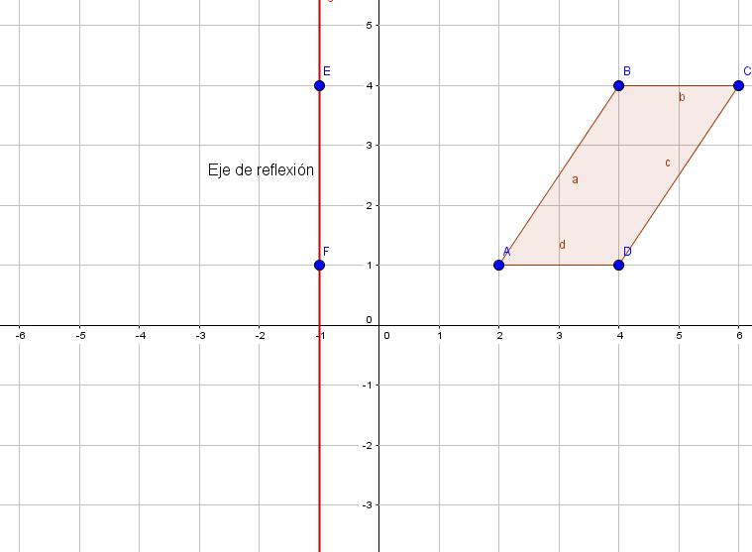
IMG02 | ver descripción | Recurso M5A | Ilustración | Contenido | MA_06_12_REC240_IMG02n.png | 286 x 286 px | MA_06_12_REC240_IMG02a.png | 500 x 500 px | 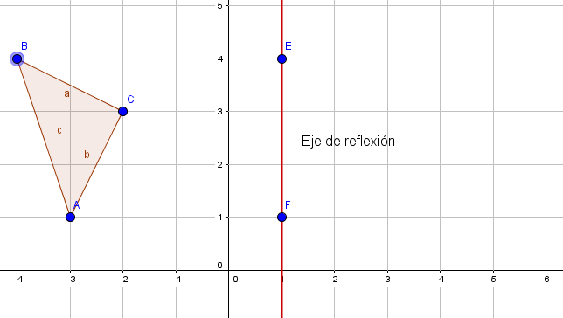
IMG03 | ver descripción | Recurso M5A | Ilustración | Contenido | MA_06_12_REC240_IMG03n.png | 286 x 286 px | MA_06_12_REC240_IMG03a.png | 500 x 500 px | 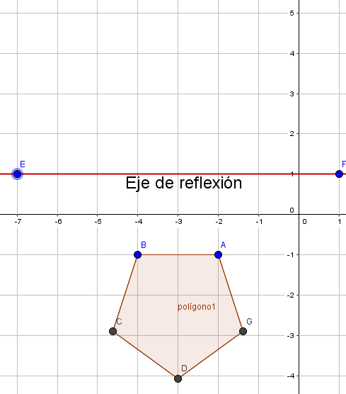
IMG04 | ver descripción | Recurso M5A | Ilustración | Contenido | MA_06_12_REC240_IMG04n.png | 286 x 286 px | MA_06_12_REC240_IMG04a.png | 500 x 500 px | 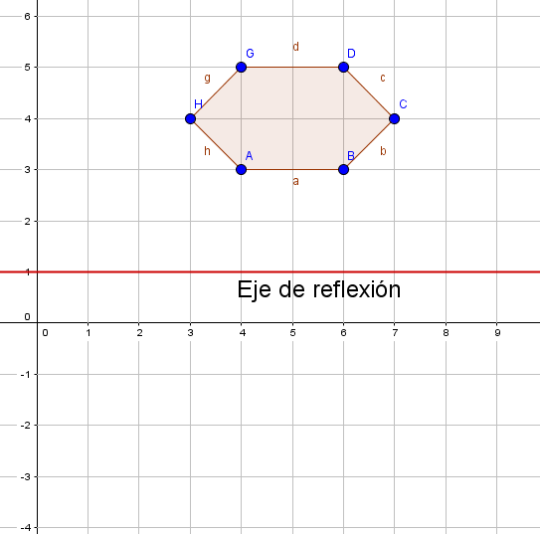
IMG05 | ver descripción | Recurso M5A | Ilustración | Contenido | MA_06_12_REC240_IMG05n.png | 286 x 286 px | MA_06_12_REC240_IMG05a.png | 500 x 500 px | 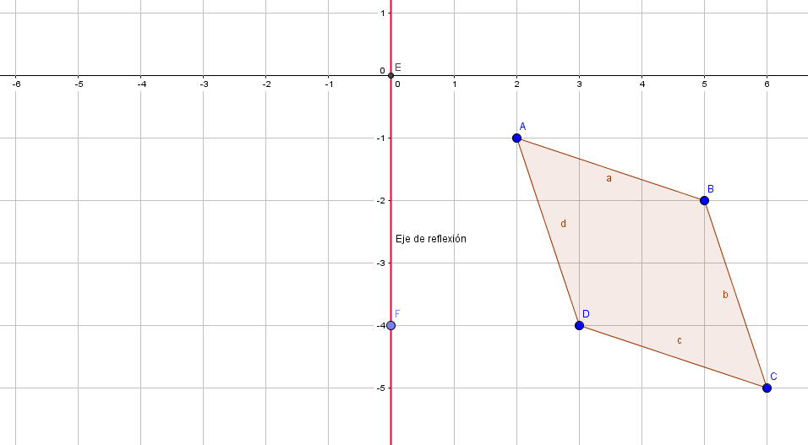
IMG06 | ver descripción | Recurso M5A | Ilustración | contenido | MA_06_12_REC240_IMG06n.png | 286 x 286 px | MA_06_12_REC240_IMG06a.png | 500 x 500 px | 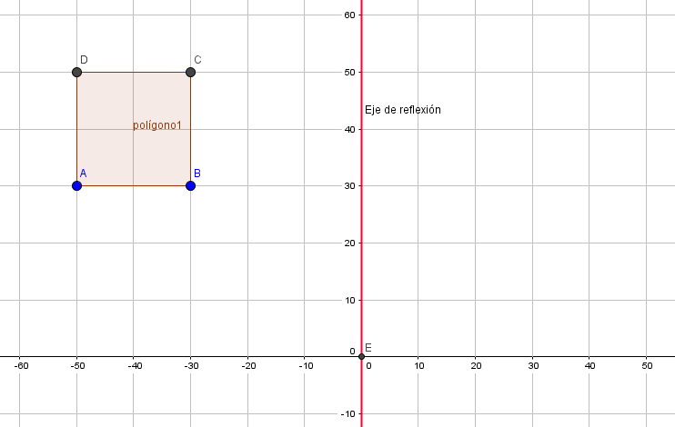
IMG07 | ver descripción | Recurso M5A | Ilustración | Contenido | MA_06_12_REC240_IMG07n.png | 286 x 286 px | MA_06_12_REC240_IMG07a.png | 500 x 500 px | 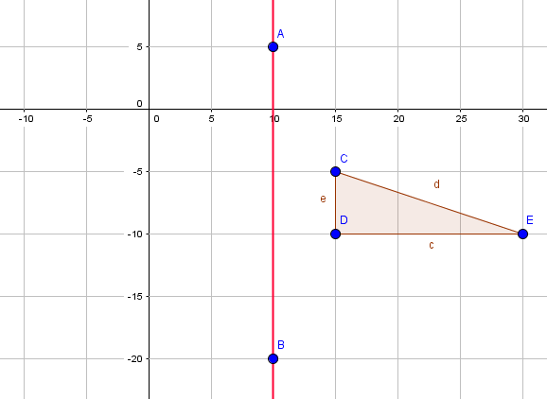
IMG08 | ver descripción | Recurso M5A | Ilustración | Contenido | MA_06_12_REC240_IMG08n.png | 286 x 286 px | MA_06_12_REC240_IMG08a.png | 500 x 500 px | 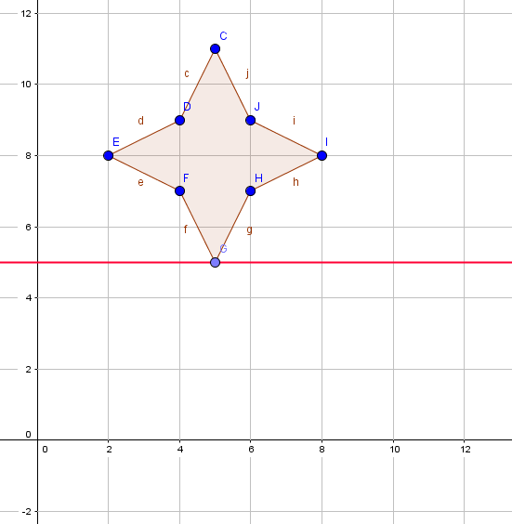
IMG09 | ver descripción | Recurso M5A | Ilustración | contenido | MA_06_12_REC240_IMG09n.png | 286 x 286 px | MA_06_12_REC240_IMG09a.png | 500 x 500 px | 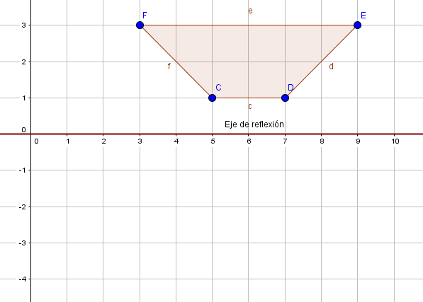
IMG10 | ver descripción | Recurso M5A | Ilustración | Contenido | MA_06_12_REC240_IMG10n.png | 286 x 286 px | MA_06_12_REC240_IMG10a.png | 500 x 500 px | 